Calculadora
CALCULEU EL PRESSUPOST DE LA VOSTRA INSTAL·LACIÓ D'AUTOCONSUM COMPARTIT

1. Empleneu les dades d'entrada (desplaceu el cursor per sobre dels paràmetres per obtenir informació).
2. Observeu els resultats

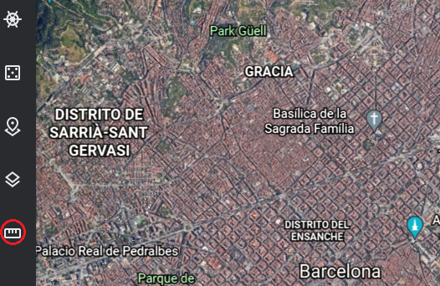
DADES D'ENTRADA |  |  |  | Podeu mesurar l'espai disponible buscant l'immoble a Google Earth, des de la icona del regle
Tipus de teulada: |  | Plana
Espai disponible (m2): |  | 100
Nombre d'unitats familiars: |  | 6

RESULTATS
Potència a instal·lar (kWp): |  | 10.375
Energia generada anual (kWh): |  | 13,488
Energia per unitat familiar anual (kWh): |  | 1,927
Preu total (€): |  | 17,404.35 €
Preu per unitat familiar (€): |  | 2,486.34 €
Estalvi total anual (€): |  | 2,023.13 €
Estalvi per unitat familiar anual (€) |  | 337.19 €

Subministrament i muntatge de la instal·lació solar fotovoltaica, que es compon dels següents conceptes:

Qt. | CONCEPTE |  |  |  | Cost Unitari (€) | Total (€)
25 | Mòdul solar fotovoltaic monocristal·lí amb tecnologia PERC, de 415 W |  |  |  | 188.00 € | 4,700.00 €
33 | Estructura de bloc de formigó autoportant per a la subjecció dels panells solars sobre teulada plana a 20 graus, en horitzontal (fixacions incloses) |  |  |  | 37.95 € | 1,233.38 €
1 | Inversor trifàsic de 10 kW de potència nominal |  |  |  | 1,838.98 € | 1,838.98 €
1 | Mesurador intel·ligent |  |  |  | 254.41 € | 254.41 €
1 | Mesurador homologat Endesa |  |  |  | 430.00 € | 430.00 €
1 | Material elèctric (Cablejat, proteccions, …) |  |  |  | 931.50 € | 931.50 €
1 | Mà d'obra |  |  |  | 3,116.50 € | 3,116.50 €
1 | Mitjans auxiliars: grua o mecanisme elevador |  |  |  | 600.00 € | 600.00 €
1 | Projecte i gestió llicència d'obra (tràmits Ajuntament) |  |  |  | 727.00 € | 727.00 €
1 | Legalització de la instal·lació: RITSIC, RAC i CIE (taxes incloses) |  |  |  | 552.00 € | 552.00 €
 | BASE IMPOSABLE |  |  |  |  | 14,383.76 €
 | IVA 21% |  |  |  |  | 3,020.59 €
 | TOTAL |  |  |  |  | 17,404.35 €
 | Retorn de la inversió sense bonificacions o ajuts (anys): |  |  |  |  | 8.6

¿Què passa si l'Ajuntament bonifica l'Impost de Bens Immobles (IBI) a aquells habitatges en què s'instal·lin panells fotovoltaics?
En el cas de Barcelona, l'Ajuntament bonifica el 50% del IBI durant 3 anys a cada veïna, el que farà disminuïr el temps de retorn de la inversió. Per calcular-ho, especifiqueu aquí l'import mitjà del IBI d'un dels habitatges:

IBI | 800 |  | NOTA: Tingeu en compte que aquest càlcul està realizat suposant que la bonificació és aplicable a cada veïna independentment dels seus consums i la producció de la instal·lació. No obstant, cada ajuntament especifica uns requisits per atorgar les bonificacions, així doncs és aconsellable que reviseu l'ordenança fiscal del vostre ajuntament per veure com s'aplica la bonificació del IBI.
% bonificat | 25
Anys bonificació | 5
Retorn en | 2,17 anys

* En aquest càlcul es pren la suposició que tota l'energia generada serà autoconsumida.

